RawData
시행년도 | 시행사 구분 | 권역구 구분
2025 | 신분당 | 서초구

순번 | 조사측선명 | 손상구분번호 | 침하(mm) | 균열 | 습윤 | 노후도(년) | 지반침하 발생 등의 이력(1년 이내) | 침하 | 균열 | 습윤 | 노후도 | 보수보강이력 | 평가점수 | 평가등급 | 조사자 의견 | 인접지번주소(도로명주소) | 조사 위치도 | 부가정보 1 | 부가정보 2
1 | 강남대로 | 25-서초구-1 | 양호 | 거북등 | 양호 | 13.5 | - | 0 | 3 | 0 | 1 | 0 | 4 | 일반 | 5cm이하 침하 |  | 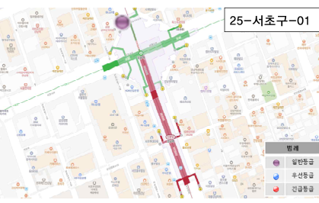 | 강남역 #10번출구 앞 도로
2 | 강남대로 | 25-서초구-2 | 양호 | 거북등 | 양호 | 13.5 | - | 0 | 3 | 0 | 1 | 0 | 4 | 일반 | 5cm이하 침하 |  | 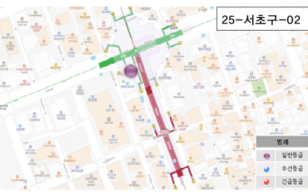 | 강남역 #8번출구 앞 도로
3 | 강남대로 | 25-서초구-3 | 양호 | 거북등 | 양호 | 13.5 | - | 0 | 3 | 0 | 1 | 0 | 4 | 일반 | 5cm이하 침하 |  | 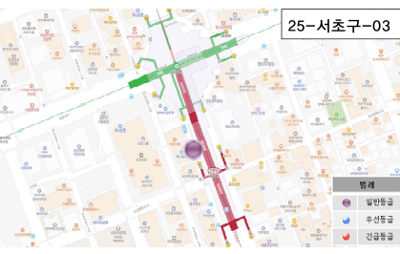 | 하나은행 앞 도로
4 | 강남대로 | 25-서초구-4 | 양호 | 거북등 | 양호 | 13.5 | - | 0 | 3 | 0 | 1 | 0 | 4 | 일반 |  |  | 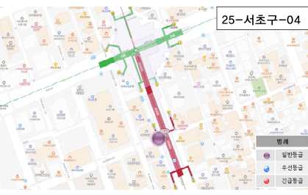 | 강남역 #6번출구 뒤 도로
5 | 강남대로 | 25-서초구-5 | 양호 | 거북등 | 양호 | 13.5 | - | 0 | 3 | 0 | 1 | 0 | 4 | 일반 |  |  | 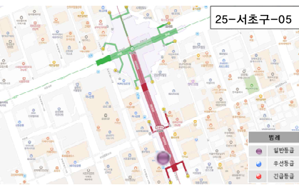 | 우리은행 서초금융센터 앞 도로
6 | 강남대로 | 25-서초구-6 | 양호 | 거북등 | 양호 | 13.5 | - | 0 | 3 | 0 | 1 | 0 | 4 | 일반 | 포장 복구개소 |  | 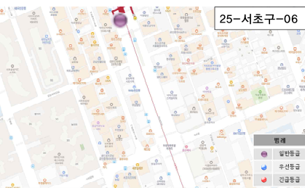 | 강남역 #5번출구 앞 도로
7 | 강남대로 | 25-서초구-7 | 양호 | 거북등 | 양호 | 13.5 | - | 0 | 3 | 0 | 1 | 0 | 4 | 일반 | 5cm이하 침하 |  | 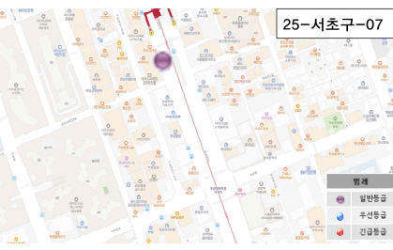 | 도씨의 빛Ⅱ 앞 도로
8 | 강남대로 | 25-서초구-8 | 양호 | 거북등 | 양호 | 13.5 | - | 0 | 3 | 0 | 1 | 0 | 4 | 일반 |  |  | 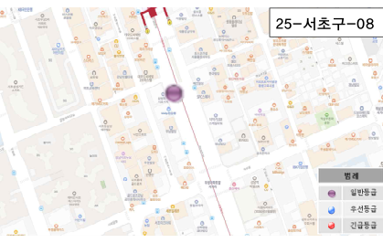 | 삼성화제 앞 도로
9 | 강남대로 | 25-서초구-9 | 양호 | 거북등 | 양호 | 13.5 | - | 0 | 3 | 0 | 1 | 0 | 4 | 일반 | 5cm이하 침하 |  | 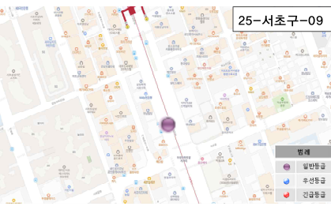 | 신한투자증권 앞 도로
10 | 강남대로 | 25-서초구-10 | 양호 | 거북등 | 양호 | 13.5 | - | 0 | 3 | 0 | 1 | 0 | 4 | 일반 | 5cm이하 침하 |  | 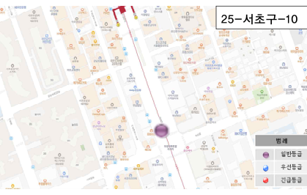 | 모닝글로리 앞 도로
11 | 강남대로 | 25-서초구-11 | 양호 | 거북등 | 양호 | 13.5 | - | 0 | 3 | 0 | 1 | 0 | 4 | 일반 |  |  | 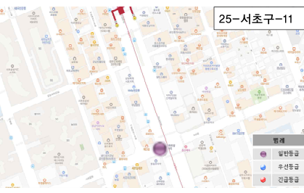 | 우성아파트 사거리 도로
12 | 강남대로 | 25-서초구-12 | 양호 | 거북등 | 양호 | 13.5 | - | 0 | 3 | 0 | 1 | 0 | 4 | 일반 | 5cm이하 침하 |  | 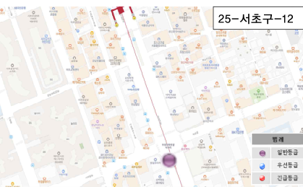 | 한국투자증권 앞 도로
13 | 강남대로 | 25-서초구-13 | 양호 | 거북등 | 양호 | 13.5 | - | 0 | 3 | 0 | 1 | 0 | 4 | 일반 |  |  | 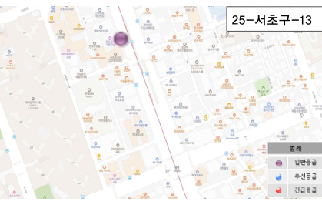 | 디아빌프라임 앞 도로
14 | 강남대로 | 25-서초구-14 | 양호 | 거북등 | 양호 | 13.5 | - | 0 | 3 | 0 | 1 | 0 | 4 | 일반 |  |  | 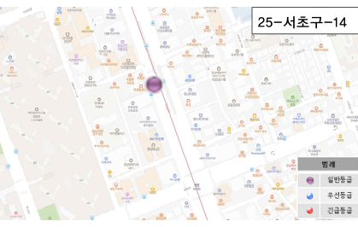 | 투썸플레이스 도로
15 | 강남대로 | 25-서초구-15 | 양호 | 거북등 | 양호 | 13.5 | - | 0 | 3 | 0 | 1 | 0 | 4 | 일반 |  |  | 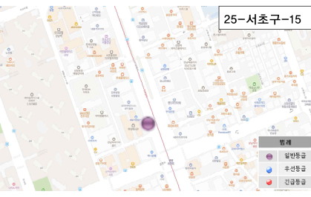 | 현대렉시온 앞 도로
16 | 강남대로 | 25-서초구-16 | 양호 | 거북등 | 건조 | 13.5 | - | 0 | 3 | 0 | 1 | 0 | 4 | 일반 |  |  | 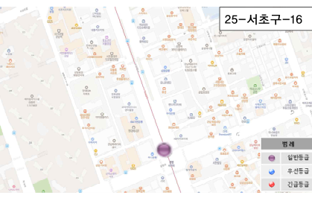 | 하나은행 앞 도로
17 | 강남대로 | 25-서초구-17 | 양호 | 거북등 | 건조 | 13.5 | - | 0 | 3 | 0 | 1 | 0 | 4 | 일반 |  |  | 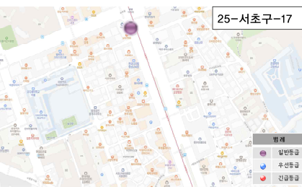 | KN 서초지점 앞 도로
18 | 강남대로 | 25-서초구-18 | 양호 | 거북등 | 건조 | 13.5 | - | 0 | 3 | 0 | 1 | 0 | 4 | 일반 | 5cm이하 침하 |  | 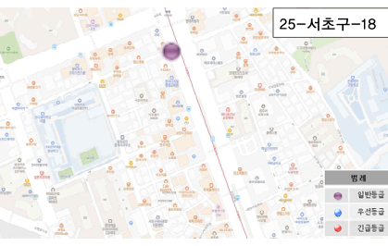 | 남강매점 앞 횡단보도
19 | 강남대로 | 25-서초구-19 | 양호 | 거북등 | 건조 | 13.5 | - | 0 | 3 | 0 | 1 | 0 | 4 | 일반 |  |  | 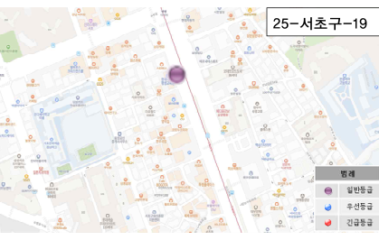 | 한국디지털 평생교육원 앞 도로
20 | 강남대로 | 25-서초구-20 | 양호 | 거북등 | 건조 | 13.5 | - | 0 | 3 | 0 | 1 | 0 | 4 | 일반 | 5cm이하 침하 |  | 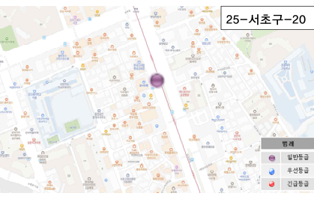 | 부산은행 앞 도로
21 | 강남대로 | 25-서초구-21 | 양호 | 거북등 | 건조 | 13.5 | - | 0 | 3 | 0 | 1 | 0 | 4 | 일반 | 5cm이하 침하 |  | 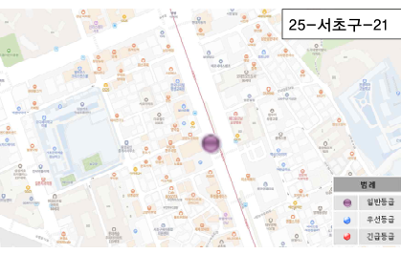 | 송남빌딩 앞 도로
22 | 강남대로 | 25-서초구-22 | 양호 | 횡균열 | 건조 | 13.5 | - | 0 | 1 | 0 | 1 | 0 | 2 | 일반 |  |  | 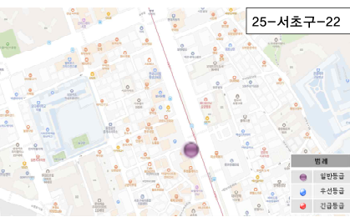 | 보들설곰탕 앞 도로
23 | 강남대로 | 25-서초구-23 | 양호 | 횡균열 | 건조 | 13.5 | - | 0 | 1 | 0 | 1 | 0 | 2 | 일반 |  |  | 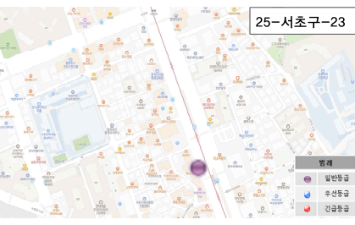 | 새움빌딩 앞 도로
24 | 강남대로 | 25-서초구-24 | 양호 | 거북등 | 건조 | 13.5 | - | 0 | 3 | 0 | 1 | 0 | 4 | 일반 |  |  | 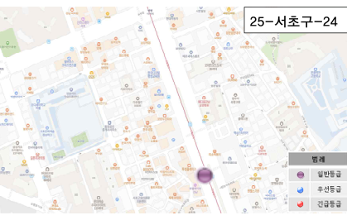 | 호텔 페이보 앞 도로
25 | 강남대로 | 25-서초구-25 | 양호 | 거북등 | 건조 | 13.5 | - | 0 | 3 | 0 | 1 | 0 | 4 | 일반 | 5cm이하 침하 |  | 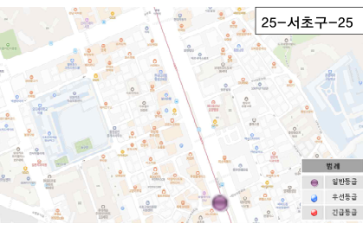 | e마트24 앞 도로
26 | 강남대로 | 25-서초구-26 | 양호 | 거북등 | 건조 | 13.5 | - | 0 | 3 | 0 | 1 | 0 | 4 | 일반 |  |  | 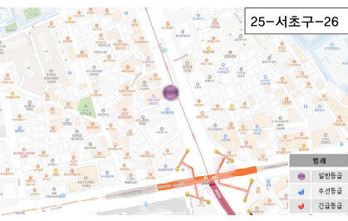 | 힐든가든인 서울강남 앞 도로
27 | 강남대로 | 25-서초구-27 | 양호 | 거북등 | 건조 | 13.5 | - | 0 | 3 | 0 | 1 | 0 | 4 | 일반 | 5cm이하 침하 |  | 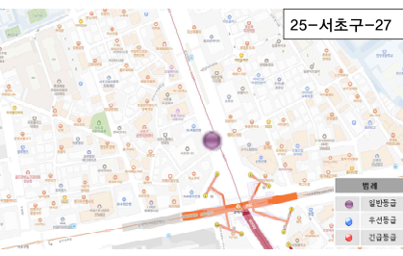 | 니드오피스텔 앞 도로
28 | 강남대로 | 25-서초구-28 | 양호 | 거북등 | 건조 | 13.5 | - | 0 | 3 | 0 | 1 | 0 | 4 | 일반 |  |  | 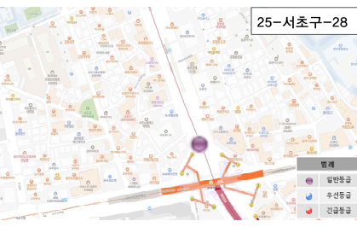 | 깐부치킨 앞 도로
29 | 강남대로 | 25-서초구-29 | 양호 | 거북등 | 건조 | 13.5 | - | 0 | 3 | 0 | 1 | 0 | 4 | 일반 | 5cm이하 침하 |  | 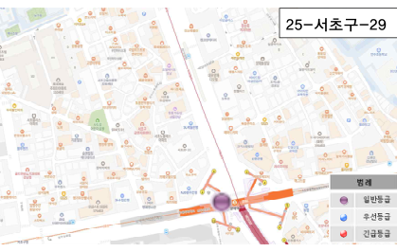 | 양재역 교차로 도로
30 | 강남대로 | 25-서초구-30 | 양호 | 거북등 | 건조 | 13.5 | - | 0 | 3 | 0 | 1 | 0 | 4 | 일반 |  |  | 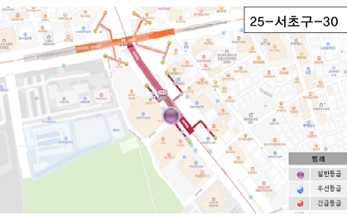 | 바나프레소 앞 도로
31 | 강남대로 | 25-서초구-31 | 양호 | 거북등 | 건조 | 13.5 | - | 0 | 3 | 0 | 1 | 0 | 4 | 일반 |  |  | 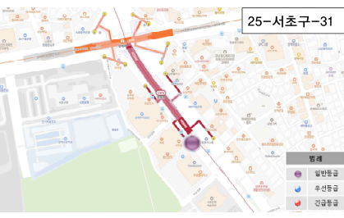 | 서초문화 예술회관 앞 도로
32 | 강남대로 | 25-서초구-32 | 양호 | 거북등 | 건조 | 13.5 | - | 0 | 3 | 0 | 1 | 0 | 4 | 일반 |  |  | 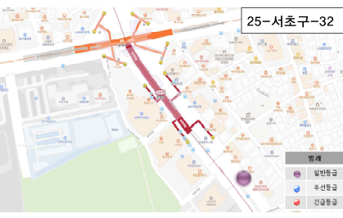 | 모산빌딩 앞 횡단보도
33 | 강남대로 | 25-서초구-33 | 50 | - | 건조 | 13.5 | - | FALSE | 0 | 0 | 1 | 0 | 1 | 일반 | 보도침하5cm |  | 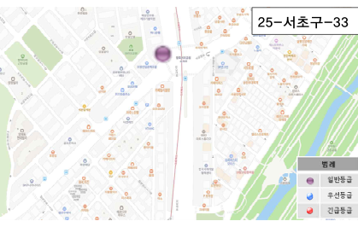 | 바나프레스 앞 보도
34 | 강남대로 | 25-서초구-34 | 양호 | 거북등 | 건조 | 13.5 | - | 0 | 3 | 0 | 1 | 0 | 4 | 일반 |  |  | 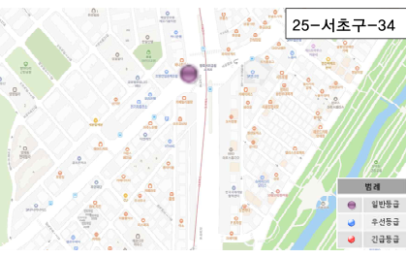 | 교육개발원 사거리 도로
35 | 강남대로 | 25-서초구-35 | 양호 | 횡균열 | 건조 | 13.5 | - | 0 | 1 | 0 | 1 | 0 | 2 | 일반 |  |  | 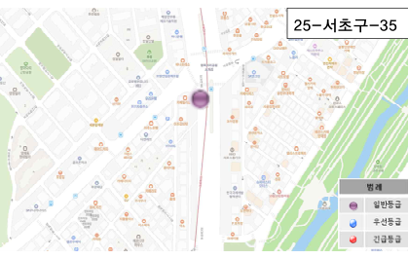 | 카페 릴리블랑 앞 도로
36 | 강남대로 | 25-서초구-36 | 양호 | 거북등 | 건조 | 13.5 | - | 0 | 3 | 0 | 1 | 0 | 4 | 일반 |  |  | 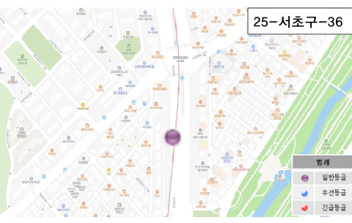 | 넥스팜 코리아 앞 도로
37 | 강남대로 | 25-서초구-37 | 양호 | 거북등 | 건조 | 13.5 | - | 0 | 3 | 0 | 1 | 0 | 4 | 일반 |  |  | 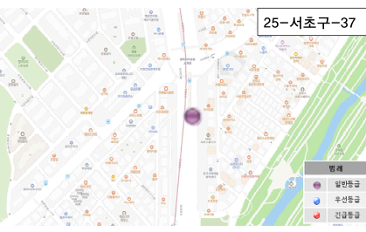 | 도야짬뽕 앞 도로
38 | 매헌로 | 25-서초구-38 | 양호 | 거북등 | 건조 | 13.5 | - | 0 | 3 | 0 | 1 | 0 | 4 | 일반 |  |  | 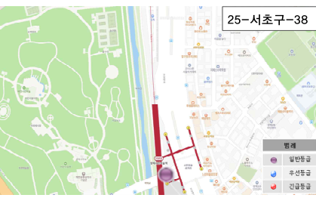 | 공영주차장 앞 도로
39 | 청계산로 | 25-서초구-39 | 양호 | 거북등 | 건조 | 13.5 | - | 0 | 3 | 0 | 1 | 0 | 4 | 일반 |  |  | 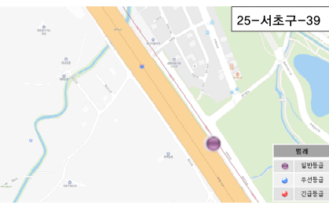 | 가로등(청계산로145) 양차선 도로
40 | 청계산로 | 25-서초구-40 | 양호 | 거북등 | 건조 | 13.5 | - | 0 | 3 | 0 | 1 | 0 | 4 | 일반 |  |  | 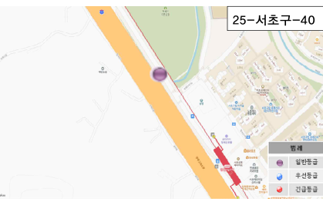 | 전봇대(원지간37H1) 양차선 도로
41 | 청계산로 | 25-서초구-41 | 양호 | 거북등 | 건조 | 13.5 | - | 0 | 3 | 0 | 1 | 0 | 4 | 일반 | 거북등 맨홀침하4cm |  | 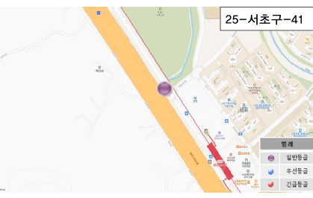 | 도로교통표지판 앞 상수도맨홀 도로
42 | 청계산로 | 25-서초구-42 | 양호 | 거북등 | 건조 | 13.5 | - | 0 | 3 | 0 | 1 | 0 | 4 | 일반 |  |  | 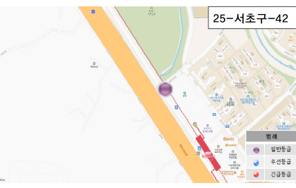 | 공영주차장 앞 T 교차로 양차선 도로
43 | 청계산로 | 25-서초구-43 | 양호 | 거북등 | 건조 | 13.5 | - | 0 | 3 | 0 | 1 | 0 | 4 | 일반 |  |  | 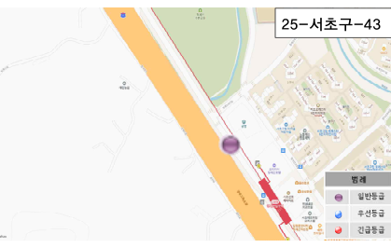 | 공영주차장 앞 양차선 도로
44 | 청계산로 | 25-서초구-44 | 양호 | 거북등 | 건조 | 13.5 | - | 0 | 3 | 0 | 1 | 0 | 4 | 일반 | 보도침하4cm |  | 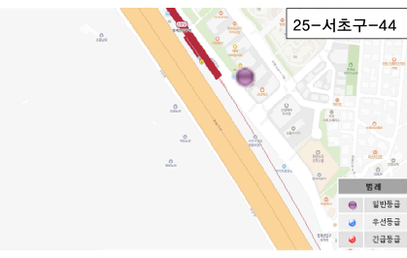 | 투썸플레이스 앞 보도
45 | 청계산로 | 25-서초구-45 | 양호 | 횡균열 | 건조 | 13.5 | - | 0 | 1 | 0 | 1 | 0 | 2 | 일반 |  |  | 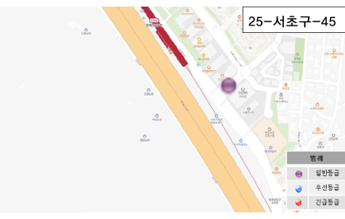 | LAB 앞 도로
46 | 청계산로 | 25-서초구-46 | 양호 | 거북등 | 건조 | 13.5 | - | 0 | 3 | 0 | 1 | 0 | 4 | 일반 | 보도침하4cm |  | 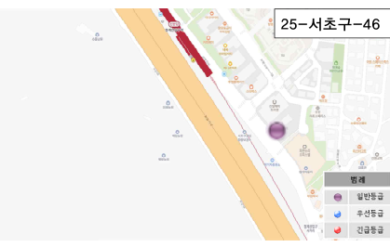 | 심플리시티 앞 보도
47 | 청계산로 | 25-서초구-47 | 양호 | 거북등 | 건조 | 13.5 | - | 0 | 3 | 0 | 1 | 0 | 4 | 일반 | 보도침하3cm |  | 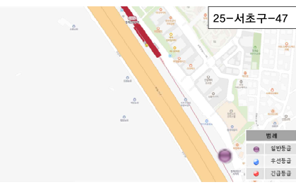 | 부안애서 맞음편 보도
48 | 청계산로 | 25-서초구-48 | 양호 | 거북등 | 건조 | 13.5 | - | 0 | 3 | 0 | 1 | 0 | 4 | 일반 |  |  | 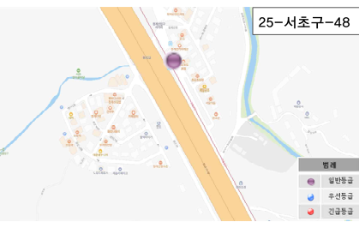 | 커피플라워 앞 양차선 도로
49 | 청계산로 | 25-서초구-49 | 양호 | 거북등 | 건조 | 13.5 | - | 0 | 3 | 0 | 1 | 0 | 4 | 일반 |  |  | 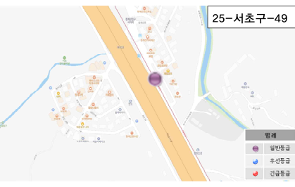 | 봉평막국수 앞 양차선 도로
50 | 청계산로 | 25-서초구-50 | 양호 | 거북등 | 건조 | 13.5 | - | 0 | 3 | 0 | 1 | 0 | 4 | 일반 |  |  | 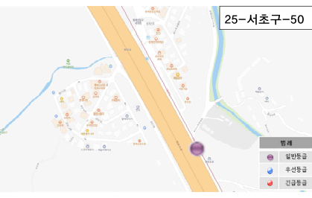 | 향린조경 앞 양차선 도로
51 | 청계산로 | 25-서초구-51 | 양호 | 거북등 | 건조 | 13.5 | - | 0 | 3 | 0 | 1 | 0 | 4 | 일반 |  |  |  | 삼석원 앞 양차선 도로
52 | 청계산로 | 25-서초구-52 | 양호 | 거북등 | 건조 | 13.5 | - | 0 | 3 | 0 | 1 | 0 | 4 | 일반 |  |  |  | 성심조경 앞 양차선 도로
53 | 청계산로 | 25-서초구-53 | 양호 | 거북등 | 건조 | 13.5 | - | 0 | 3 | 0 | 1 | 0 | 4 | 일반 | 5cm이하 침하 |  |  | 가로등(청계산로154) 앞 보도
54 | 청계산로 | 25-서초구-54 | 양호 | 거북등 | 건조 | 13.5 | - | 0 | 3 | 0 | 1 | 0 | 4 | 일반 | 보도침하 |  |  | 가로등(청계산로156) 맞음편 보도
55 | 청계산로 | 25-서초구-55 | 양호 | 거북등 | 건조 | 13.5 | - | 0 | 3 | 0 | 1 | 0 | 4 | 일반 |  |  |  | 양재조경 앞 양차선 도로
56 | 청계산로 | 25-서초구-56 | 양호 | 거북등 | 건조 | 13.5 | - | 0 | 3 | 0 | 1 | 0 | 4 | 일반 |  |  |  | 가로등(청계산로168) 앞 양차선 도로
57 | 청계산로 | 25-서초구-57 | 양호 | 거북등 | 건조 | 13.5 | - | 0 | 3 | 0 | 1 | 0 | 4 | 일반 |  |  |  | 대원조경 앞 양차선 도로
58 | 청계산로 | 25-서초구-58 | 양호 | 거북등 | 건조 | 13.5 | - | 0 | 3 | 0 | 1 | 0 | 4 | 일반 |  |  |  | 둥지조경 제2농장 앞 양차선 도로
59 | 청계산로 | 25-서초구-59 | 양호 | 거북등 | 건조 | 13.5 | - | 0 | 3 | 0 | 1 | 0 | 4 | 일반 |  |  |  | 한백자생식물원 앞 양차선 도로
60 | 청계산로 | 25-서초구-60 | 양호 | 거북등 | 건조 | 13.5 | - | 0 | 3 | 0 | 1 | 0 | 4 | 일반 | 5cm이하 침하 |  |  | 가로등(청계산로190) 앞 양차선 도로
61 | 청계산로 | 25-서초구-61 | 양호 | 횡균열 | 건조 | 13.5 | - | 0 | 1 | 0 | 1 | 0 | 2 | 일반 | 5cm이하 침하 |  |  | 새정이마을 입구 교차로
62 | 청계산로 | 25-서초구-62 | 양호 | 종균열 | 건조 | 13.5 | - | 0 | 1 | 0 | 1 | 0 | 2 | 일반 |  |  |  | 은하조경 앞 양차선 도로
63 | 청계산로 | 25-서초구-63 | 양호 | 종균열 | 건조 | 13.5 | - | 0 | 1 | 0 | 1 | 0 | 2 | 일반 |  |  |  | 서림원예종묘 앞 양차선 도로
64 | 청계산로 | 25-서초구-64 | 양호 | 거북등 | 건조 | 13.5 | - | 0 | 3 | 0 | 1 | 0 | 4 | 일반 |  |  |  | 옥천조경 앞 양차선 도로

V1
○ 2025년 등급별 손상구간 상세위치

손상구간번호(평가등급) | 조사 위치도 | 지번 주소 (도로명 주소)
25-서초구-1 |  | 강남역 #10번출구 앞 도로
25-서초구-2 |  | 강남역 #8번출구 앞 도로
25-서초구-3 |  | 하나은행 앞 도로
25-서초구-4 |  | 강남역 #6번출구 뒤 도로
25-서초구-5 |  | 우리은행 서초금융센터 앞 도로
25-서초구-6 |  | 강남역 #5번출구 앞 도로
25-서초구-7 |  | 도씨의 빛Ⅱ 앞 도로
25-서초구-8 |  | 삼성화제 앞 도로
25-서초구-9 |  | 신한투자증권 앞 도로
25-서초구-10 |  | 모닝글로리 앞 도로
25-서초구-11 |  | 우성아파트 사거리 도로
25-서초구-12 |  | 한국투자증권 앞 도로
25-서초구-13 |  | 디아빌프라임 앞 도로
25-서초구-14 |  | 투썸플레이스 도로
25-서초구-15 |  | 현대렉시온 앞 도로
25-서초구-16 |  | 하나은행 앞 도로
25-서초구-17 |  | KN 서초지점 앞 도로
25-서초구-18 |  | 남강매점 앞 횡단보도
25-서초구-19 |  | 한국디지털 평생교육원 앞 도로
25-서초구-20 |  | 부산은행 앞 도로
25-서초구-21 |  | 송남빌딩 앞 도로
25-서초구-22 |  | 보들설곰탕 앞 도로
25-서초구-23 |  | 새움빌딩 앞 도로
25-서초구-24 |  | 호텔 페이보 앞 도로
25-서초구-25 |  | e마트24 앞 도로
25-서초구-26 |  | 힐든가든인 서울강남 앞 도로
25-서초구-27 |  | 니드오피스텔 앞 도로
25-서초구-28 |  | 깐부치킨 앞 도로
25-서초구-29 |  | 양재역 교차로 도로
25-서초구-30 |  | 바나프레소 앞 도로
25-서초구-31 |  | 서초문화 예술회관 앞 도로
25-서초구-32 |  | 모산빌딩 앞 횡단보도
25-서초구-33 |  | 바나프레스 앞 보도
25-서초구-34 |  | 교육개발원 사거리 도로
25-서초구-35 |  | 카페 릴리블랑 앞 도로
25-서초구-36 |  | 넥스팜 코리아 앞 도로
25-서초구-37 |  | 도야짬뽕 앞 도로
25-서초구-38 |  | 공영주차장 앞 도로
25-서초구-39 |  | 가로등(청계산로145) 양차선 도로
25-서초구-40 |  | 전봇대(원지간37H1) 양차선 도로
25-서초구-41 |  | 도로교통표지판 앞 상수도맨홀 도로
25-서초구-42 |  | 공영주차장 앞 T 교차로 양차선 도로
25-서초구-43 |  | 공영주차장 앞 양차선 도로
25-서초구-44 |  | 투썸플레이스 앞 보도
25-서초구-45 |  | LAB 앞 도로
25-서초구-46 |  | 심플리시티 앞 보도
25-서초구-47 |  | 부안애서 맞음편 보도
25-서초구-48 |  | 커피플라워 앞 양차선 도로
25-서초구-49 |  | 봉평막국수 앞 양차선 도로
25-서초구-50 |  | 향린조경 앞 양차선 도로
25-서초구-51 |  | 삼석원 앞 양차선 도로
25-서초구-52 |  | 성심조경 앞 양차선 도로
25-서초구-53 |  | 가로등(청계산로154) 앞 보도
25-서초구-54 |  | 가로등(청계산로156) 맞음편 보도
25-서초구-55 |  | 양재조경 앞 양차선 도로
25-서초구-56 |  | 가로등(청계산로168) 앞 양차선 도로
25-서초구-57 |  | 대원조경 앞 양차선 도로
25-서초구-58 |  | 둥지조경 제2농장 앞 양차선 도로
25-서초구-59 |  | 한백자생식물원 앞 양차선 도로
25-서초구-60 |  | 가로등(청계산로190) 앞 양차선 도로
25-서초구-61 |  | 새정이마을 입구 교차로
25-서초구-62 |  | 은하조경 앞 양차선 도로
25-서초구-63 |  | 서림원예종묘 앞 양차선 도로
25-서초구-64 |  | 옥천조경 앞 양차선 도로

